Solicitud gráfica
 | Área: | Matemáticas |  |  | Fecha:
 | Grado: | 8 |  |  | 2016-03-02
 | Título del tema: | Proyecto: Aplicaciones de los poliedros y solidos de revolución |  |  | ¿Cuaderno de estudio o recurso? | Recurso
 | Editor: | Josué Malagón |  |  | Motor del recurso | F13

 | Código guión o recurso: | MA_08_10_CO_REC290 | ← Para determinar este código, visite la hoja de Ayuda
 |  |  |  |  | ESPECIFICACIÓN DE ARCHIVOS A ENTREGAR
Núm. | Archivo Shutterstock o ruta en web | Imagen para: | Tipo | Ubicación de la imagen en el recurso F13 | Nombre imagen SMALL | Tamaño imagen SMALL | Nombre imagen ZOOM | Tamaño imagen ZOOM | Descripción | Observaciones
IMG01 | Descripcion | Recurso F13 | Ilustración | Doble | MA_08_10_CO_REC290_IMG01n.jpg | 240 x 185 px | MA_08_10_CO_REC290_IMG01a.jpg | 800 x 460 px | 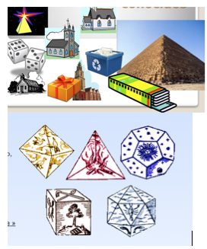 | Tomado de Google. Reelaborar imagen
IMG02 | Descripcion | Recurso F13 | Ilustración | Doble | MA_08_10_CO_REC290_IMG02n.jpg | 240 x 185 px | MA_08_10_CO_REC290_IMG02a.jpg | 800 x 460 px | 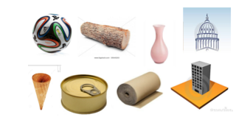 | Tomado de Google. Reelaborar image. Quitar edificio y colocar una columna.
IMG03 | Descripcion | Recurso F13 | Ilustración | Doble | MA_08_10_CO_REC290_IMG03n.jpg | 240 x 185 px | MA_08_10_CO_REC290_IMG03a.jpg | 800 x 460 px | 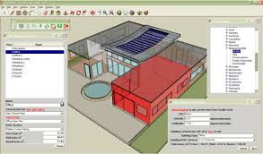 | Tomado de Google.
IMG04 | Descripcion | Recurso F13 | Ilustración | Doble | MA_08_10_CO_REC290_IMG04n.jpg | 240 x 185 px | MA_08_10_CO_REC290_IMG04a.jpg | 800 x 460 px | 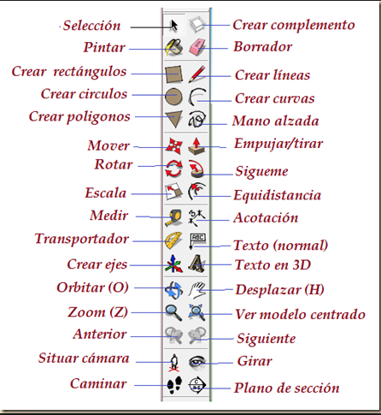 | Tomado de Google.

